記入方法
浦和剣道連盟団体登録記入方法 (一般団体)

団体登録および会費の納入は、以下の手順で行って下さい。

表紙の必要事項をご記入ください。 団体名、代表者など。 連絡先アドレスには、複数のEメールアドレスの記載も可能です。

表紙の①指導者情報 (氏名、称号、段位)をご記入ください。 指導者は市外の方もご記入ください。 指導者で他の埼玉県剣道連盟の加盟団体に所属している方は登録の必要はありません。

表紙の、②活動日、③活動時間、④活動場所、⑤入会金、⑥月謝をご記入ください。

表紙の⑦活動人数をご記入ください。 活動人数は、登録の有無に関わらず、実際に稽古をされている人数を記入してください。 (別途、同時期に実施する、「加入状況調査」の活動人数です。) | 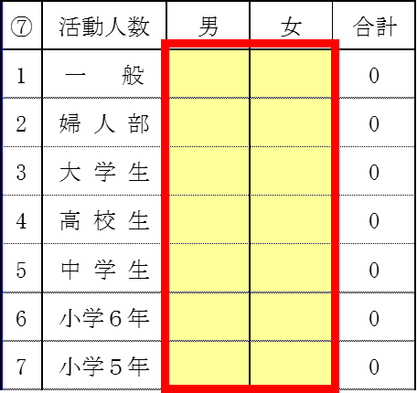

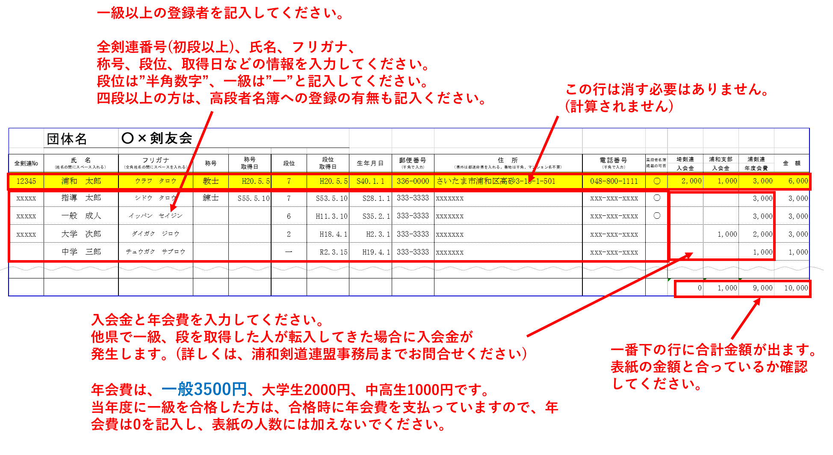
登録者内訳のページを 記入します。 登録する 「一級以上」の方を記入してください。

表紙の⑧登録する人数をご記入ください。 登録する人数は、⑦の活動人数と合っている必要はありません。「登録者内訳」シート内の登録人数(金額が記載されている人数)と合っているかを確認してください。 「登録者内訳」と「表紙」で入会金、年会費の金額が合わないと「人数/金額が違います」と表示されます。 | 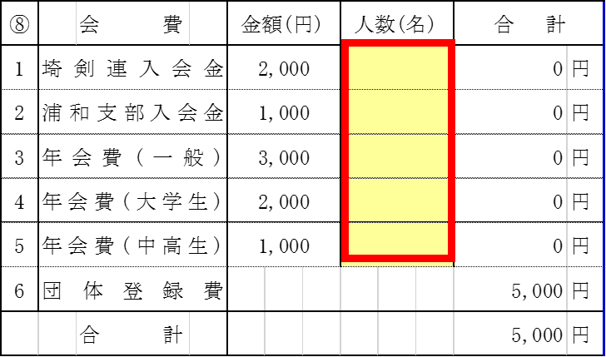 | 